Hoja1
Problemas | Objetivos | Hipótesis | Operacionalidad de variables
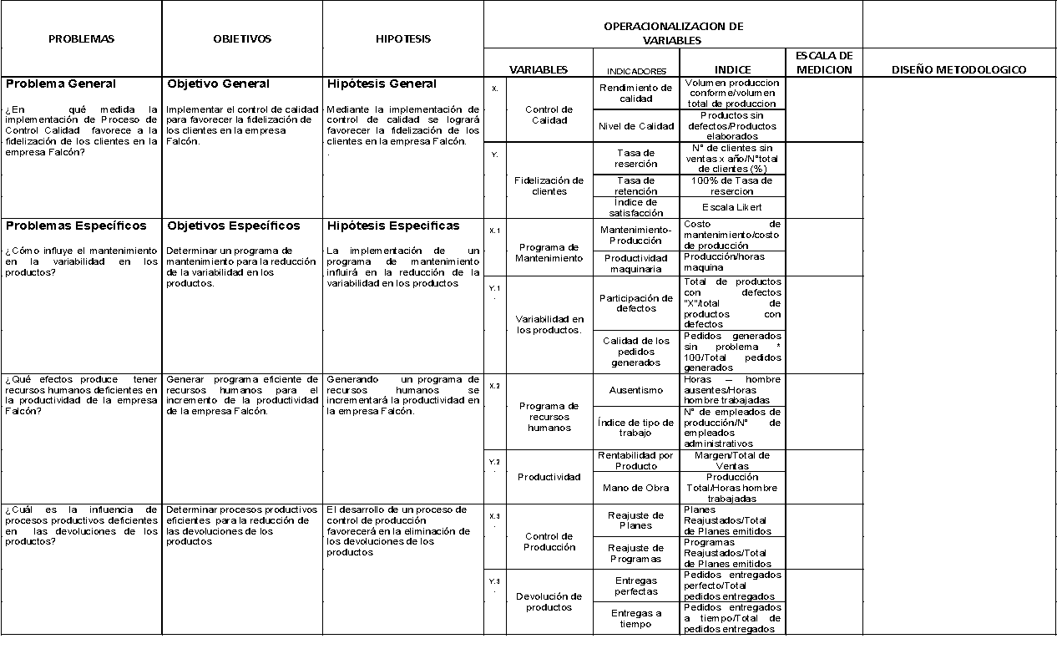
 |  |  | Variables |  | Indicadores | Indice | Nombre del Indice

Problema General | Objetivo General | Hipótesis General | X | Utilización de técnicas de Deep Learning y visión por computadora para la detección temprana | % de lesiones dermatológicas |  | detección temprana (IDT)
¿Es posible realizar una detección temprana de cáncer de piel en el Perú haciendo uso de técnicas de Deep Learning y visión por computadora que permita identificar lesiones dermatológicas a partir de imágenes? | Desarrollar un modelo de detección de cáncer de piel mediante el uso de técnicas de Deep Learning y visión por computadora que permita identificar lesiones dermatológicas a partir de imágenes, para realizar una detección temprana. | La aplicación de técnicas de Deep Learning en el análisis de imágenes dermatoscópicas permitirá entrenar un modelo capaz de identificar características específicas asociadas con el cáncer de piel con una precisión igual o superior a la de los dermatólogos especializados, facilitando la detección temprana de esta enfermedad
 |  |  | Y | % de precisión del modelo de Deep Learning | % precisión del modelo de Deep Learning en la identificación de características específicas asociadas con el cáncer de piel |  | precisión del modelo (IPM)

Problema Específico | Objetivo Específico | Hipótesis Específica | X1 | Implementacion de los algoritmos DL | % de precisión de cada algoritmo en la clasificación |  | rendimiento de algoritmos (IRA)
¿Cuáles son los algoritmos de Deep Learning que pueden clasificar con precisión los melanomas y no melanomas entre pacientes peruanos? | Identificar y comparar los algoritmos de Deep Learning más adecuados para la clasificación de melanomas y no melanomas en imágenes dermatoscópicas de pacientes del Perú. | La implementación del algoritmo de Deep Learning adecuado permitirá calcificar con alta precisión los tipos de cáncer de piel melanomas y no melanomas
 |  |  | Y1 | valores de preción por algoritmo | % de precisión de cada algoritmo en la clasificación de melanomas y no melanomas. |  | precisión global (IPG)

Problema Específico | Objetivo Específico | Hipótesis Específica | X2 | Métricas utilizadas para evaluar y medir la precisión de los modelos | Proporción de métricas incluidas en el marco de evaluación en comparación con el total de métricas disponibles. |  | exhaustividad del marco de evaluación (IEM)
¿Cómo evaluar y medir la precisión de los modelos de Deep Learning en la detección de cáncer de piel de tipo melanomas y no melanomas entre pacientes peruanos? | Desarrollar un marco de evaluación que incluya métricas como precisión, sensibilidad, especificidad, valor predictivo positivo(VPP), acurancy y curvas ROC, con la finalidad de evaluar el rendimiento de los modelos de Deep Learning en la detección de melanoma y no melanoma de pacientes del Perú. | Realizar una evaluación drástica haciendo uso de las métricas nos proporcionara una mejor comprensión de los modelos de Deep Learning en la detección de cáncer de piel melanoma y no melanoma.
 |  |  | Y2 | Comprensión de los modelos de Deep Learning en la deteccion | % de mejora en la comprensión del rendimiento de los modelos de Deep Learning debido al uso de métricas |  | Índice de mejora en la comprensión (IMC):

Problema Específico | Objetivo Específico | Hipótesis Específica | X3 | diferentes tipos de ruido presentes en las imágenes | Proporción de imágenes afectadas por cada tipo de ruido en el conjunto de datos en comparación con el total de trabajos revisados. |  | Índice de impacto del ruido (IIR
¿Qué tipo de ruido pude haber en las imagenes que dificulté la clasificación de los melanomas y no melanomas entre pacientes peruanos? | Identificar y evaluar el impacto de estos ruidos en la precisión de la clasificación de melanomas y no melanomas de pacientes del Perú. | Identificar los tipos de ruidos en las imágenes dermatológicas permitirá tener un modelo con mayor precisión
 |  |  | Y3 | como afecta la precision del modelo | % disminución en la precisión de la clasificación |  | Índice de disminución de precisión (IDP)

Problema Específico | Objetivo Específico | Hipótesis Específica | X4 | Alternativas propuestas en trabajos previos | Proporción de trabajos previos que proponen diferentes enfoques para la selección de características y el desarrollo de marcos de trabajo |  | Indice de variedad de enfoques (IVE),
¿ Qué alternativas se proponen en los trabajos previos para seleccionar características y desarrollar el marco de trabajo de la investigación? | Analizar los diferentes enfoques utilizados en investigaciones anteriores con la finalidad de desarrollar marcos de trabajo efectivos para la clasificación de melanomas y no melanomas de pacientes del Perú. | Análisis de trabajos previos para el desarrollo de métodos efectivos con la finalidad de mejorar la eficiencia de los modelos.
 |  |  | Y4 | efectividad de estos modelos | % de precisión de clasificación de melanomas y no melanomas |  | Índice de mejora de eficiencia (IME)

Problema Específico | Objetivo Específico | Hipótesis Específica | X5 | condiciones ambientales y geográficas específicas de Perú | Porcentaje de áreas geográficas cubiertas por mediciones de índice UV en relación con el total de regiones relevantes identificadas |  | Porcentaje de áreas geográficas cubiertas por mediciones de índice UV
¿Cuál es la influencia de las condiciones ambientales y geográficas específicas de Perú en el tratamiento del cáncer de piel? | Analizar cómo las condiciones ambientales y geográficas pueden afectar los melanomas y no melanomas de pacientes del Perú. | Influencia de las condiciones ambientales y geográficas influye en el cáncer de tipo melanomas y no melanomas de pacientes del Perú.
 |  |  | Y5 | influencia en el tratamiento del cáncer de piel | Porcentaje de casos de melanomas y no melanomas asociados con niveles elevados de índice UV |  | Impacto del Índice de Radiación Ultravioleta (UV)

